レポートのエクスポート方法
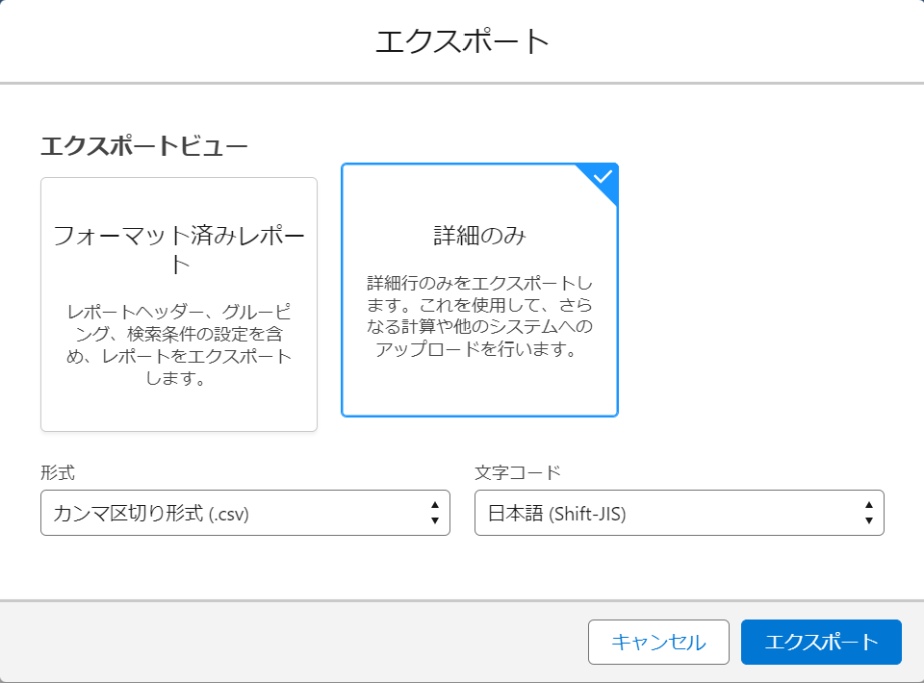
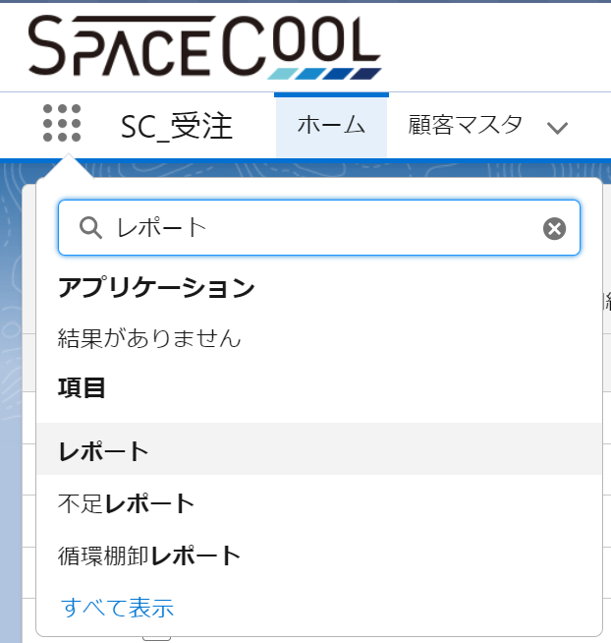
レポートのエクスポート方法
 | ①アプリケーションランチャーから「レポート」を選択 | ※各画面のタブからレポートを選択することでも遷移可能
 |  | ・SC_マスタ(顧客データ)
 |  | ・SC_請求書(SO請求書ヘッダー/明細)
 |  | ・SC_調達(PO入荷予定一覧)

 | ②対象の「レポート名」を選択

 | ③編集プルダウンの「エクスポート」を選択

 | ③以下の設定後、エクスポートボタンを押してレポートを出力
 | エクスポートビュー：詳細のみ
 | 形式：カンマ区切り形式（.csv）
 | 文字コード：日本語（Shift-JIS）

